CollectiveAccess
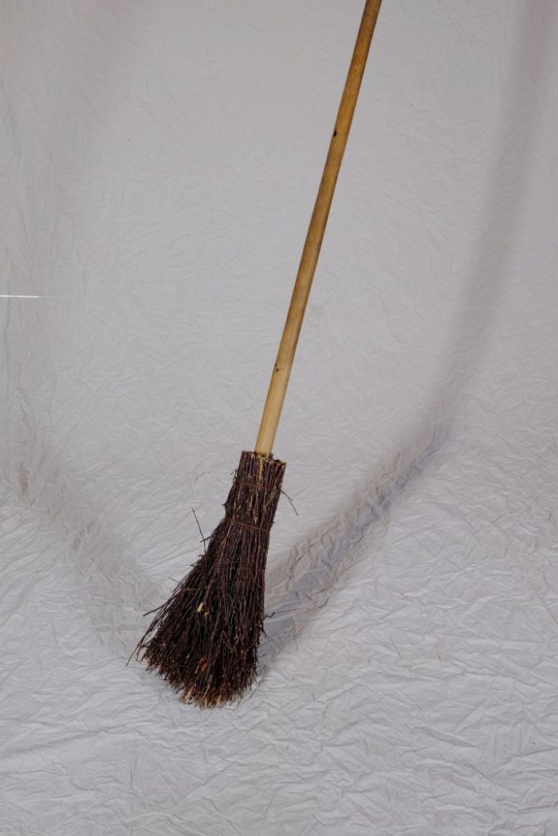
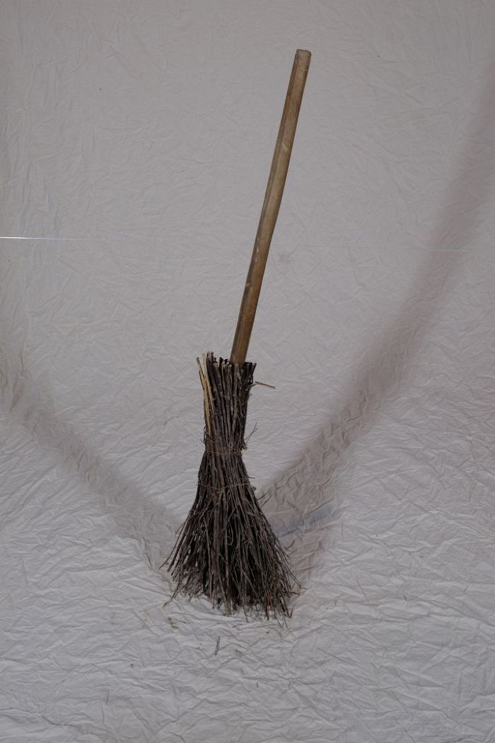
Image | Object | Description | Date
 | Reisigbesen (A1204) | Reisigbesen waren eine günstige und einfache Form des Besens. Im Gegensatz zu Bürsten und Fegern, die aus Tierhaar bestanden und vom Bürstenmacher bezogen werden mussten, konnte ein Reisigbesen aus vorhandenen Zweigen, häufig von der Birke, und einem Stiel selbst gebunden werden.
 | Reisigbesen (A1107) | Reisigbesen waren eine günstige und einfache Form des Besens. Im Gegensatz zu Bürsten und Fegern, die aus Tierhaar bestanden und vom Bürstenmacher bezogen werden mussten, konnte ein Reisigbesen aus vorhandenen Zweigen, häufig von der Birke, und einem Stiel selbst gebunden werden.

